关系图
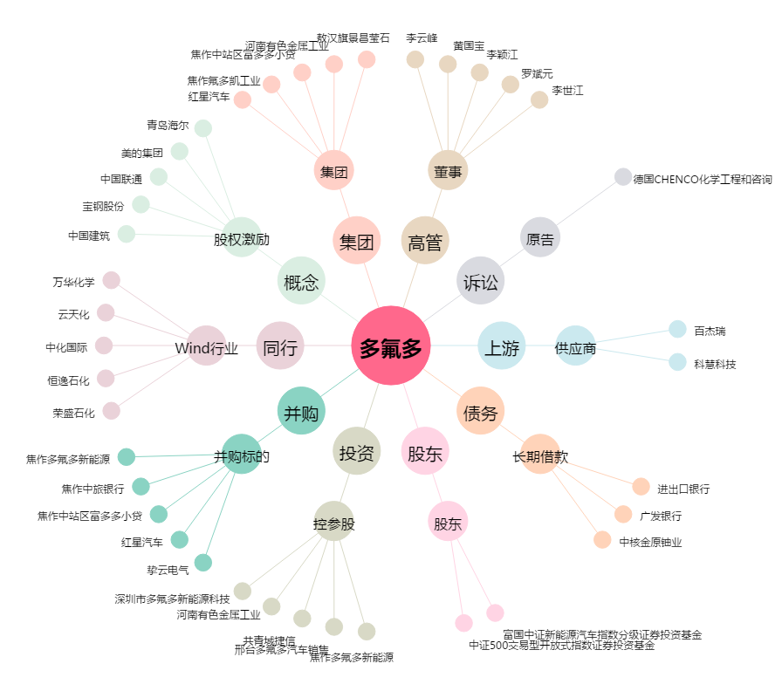
多氟多[002407.SZ] - 关系概览图

